Hoja1



CENTRO DE OPERACIONES DE EMERGENCIAS COE.

DEPARTAMENTO DE COMPRAS , COE.

RELACION DE PAGO A PROVEEDORES
CORRESPONDIENTE AL MES DE FEBRERO 2022.

ORDEN | BENEFICIARIO | DESCRIPCION DE LA COMPRA | FACTURA | FECHA | MONTO | VENCIMIENTO | MONTO PAGADO | PENDIENTE | ESTADO
1 | Sunix Petroleum, SRL | ADQUISICIÓN DE TIKETS DE COMBUSTIBLE PREPAGADO (ENERO-MARZO 2022). | B1500061351 | 2022-02-07 | 180,500.00 | 2022-12-31 | 180,500.00 | - | PAGADO
2 | Sunix Petroleum, SRL | ADQUISICIÓN DE TIKETS DE COMBUSTIBLE PREPAGADO (ENERO-MARZO 2022). | B1500061402 | 2021-02-28 | 180,500.00 | 2022-12-31 | 180,500.00 | - | PAGADO
3 | Tropigas Dominicana, SRL | SERVICIOS DE GAS LICUADO DE PETROLEO | B1500007661 | 2021-12-22 | 3,222.72 | 2022-12-31 | 3,222.72 | - | PAGADO
4 | Tropigas Dominicana, SRL | SERVICIOS DE GAS LICUADO DE PETROLEO | B1500007715 | 2022-01-20 | 5,061.00 | 2022-12-31 | 5,061.00 | - | PAGADO
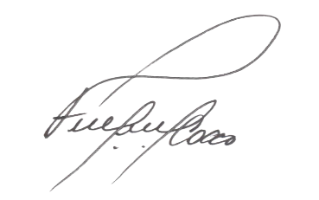
 |  |  |  | TOTAL: | 369,283.72 |  | 369,283.72



FERNANDO FELIZ
Encargado de Compras y Contrataciones del COE

